燃料存储及输送系统
 | 1、锅炉燃料耗量
 | 〔1〕 | 名称 | 符号 | 单位 | 计算公式 | 结果-设计 | 结果-校核 | 炉型 | 锅炉年利用时间原始设定值Ha/h
输入值（调用锅炉计算结果） | 〔2〕 | 锅炉额定燃料耗量 | Bj | t/h |  | 31.17 | 26.71 | 常规循环流化床锅炉（CFB） | 7200
设定值（给出推荐值，操作者手动输入） | 〔3〕 | 锅炉日利用小时数 | Hd | h | 22h或24h | 24.00 | 24.00 | 高低差速循环流化床锅炉（ICFB）
输出计算结果 | 〔4〕 | 日耗量 | Qd | t/d | Bj*Hd | 748.04 | 641.15 | 联合炉排炉 | 7500
设定值（给出推荐值，操作者手动输入） | 〔5〕 | 锅炉年利用小时数 | Ha | h | 6000~8000 | 7200 | 7200 | 水冷振动炉排炉 | 8000
输出计算结果 | 〔6〕 | 年耗量 | Qa | 万t/a | Bj*Ha | 22.4 | 19.2
默认设定值 | 〔7〕 | 不均衡系数 | Kb |  | 取1.2 | 1.2 | 1.2
输出计算结果 | 〔8〕 | 日进厂燃料量 | Md | t/d | Kb*Qa*Hd/Ha | 898 | 769
默认设定值 | 〔9〕 | 运载车辆载重 | mc | t/车 | 运输车辆利用社会运力，取10 | 10 | 10
输出计算结果 | 〔10〕 | 日进厂车辆 | nc | 辆 | Md/mc | 90 | 77
 | 2、原料堆场面积
 | 〔1〕 | 名称 | 符号 | 单位 | 计算公式 | 结果-设计 | 结果-校核
设定值（给出推荐值，操作者手动输入） | 〔2〕 | 燃料的储备日数 | Tdc | d | 推荐值为7~8，原始设定值取8 | 8.00 | 8.00
输出计算结果 | 〔3〕 | 燃料可存储量 | Bdc | t | Qd*T | 5984.34 | 5129.16
默认设定值 | 〔4〕 | 计算堆料系数 | Ndc | - | 考虑到消防及汽车通道，取0.65 | 0.65 | 0.65
设定值（给出推荐值，操作者手动输入） | 〔5〕 | 平均堆高 | Hdc | m | 推荐值为4~6，原始设定值取5 | 5.00 | 5.00
设定值（给出推荐值，操作者手动输入） | 〔6〕 | 燃料堆积密度 | p | t/m³ | 推荐值取0.04~0.1，在无资料情况下，原始设定值取0.04 | 0.04 | 0.05
输出计算结果 | 〔7〕 | 原料堆场面积 | Fdc | ㎡ | Bdc/(p*Hdc*Ndc) | 46033 | 31564
 | 3、干料棚面积
 | 〔1〕 | 名称 | 符号 | 单位 | 计算公式 | 结果-设计 | 结果-校核
设定值（给出推荐值，操作者手动输入） | 〔2〕 | 燃料的储备日数 | Tlp | d | 推荐值为4~8，原始设定值取7 | 7.00 | 7.00
输出计算结果 | 〔3〕 | 燃料可存储量 | Blp | t | Qd*T | 5236.30 | 5236.30
默认设定值 | 〔4〕 | 计算堆料系数 | Nlp | - | 取0.95 | 0.95 | 0.95
设定值（给出推荐值，操作者手动输入） | 〔5〕 | 平均堆高 | Hlp | m | 推荐值为5~7，原始设定值取6 | 6.00 | 6.00
设定值（给出推荐值，操作者手动输入） | 〔6〕 | 燃料堆积密度 | p | t/m³ | 推荐值取0.04~0.1，在无资料情况下，原始设定值取0.04 | 0.04 | 0.04
输出计算结果 | 〔7〕 | 原料堆场面积 | Flp | ㎡ | Blp/(p*Hlp*Nlp) | 22966 | 22966
 | 4、尾部料仓有效容积
 | 〔1〕 | 名称 | 符号 | 单位 | 计算公式 | 结果-设计 | 结果-校核
输入值（调用锅炉计算结果） | 〔2〕 | 锅炉额定燃料耗量 | Bj | t/h |  | 31.17 | 26.71
默认设定值 | 〔3〕 | 消耗小时数 | Twb | h | 取0.06 | 0.06 | 0.06
默认设定值 | 〔4〕 | 料仓数量 | Nwb | - | 每条皮带输送机设置2个尾部料仓；取2 | 2 | 2
计算值 | 〔5〕 | 总有效容积 | Vwb | m³ | Bj*Twb/p | 46.75 | 40.07
输出计算结果 | 〔6〕 | 单个料仓有效容积-计算 | Vdwb | m³ | Vwb/Nwb | 23.38 | 20.04
设定值（操作者根据计算结果选定） | 〔7〕 | 单个料仓有效容积-选定 | V | m³ |  | 30 | 30
输出计算结果 | 〔8〕 | 反推消耗小时数 | T | h | V*p*Nwb/Bj | 0.077 | 0.090
 | 5、尾部螺旋给料机出力
 | 〔1〕 | 名称 | 符号 | 单位 | 计算公式 | 结果-设计 | 结果-校核
输入值（调用锅炉计算结果） | 〔2〕 | 锅炉额定燃料耗量 | Bj | t/h |  | 31.17 | 26.71
默认设定值 | 〔3〕 | 双螺旋给料机组数 | Nsl | - | 每个尾部料仓受料斗下设置2组双螺旋给料机；取4 | 4 | 4
默认设定值 | 〔4〕 | 富裕量 | k | % | 取150% | 150 | 150
输出计算结果 | 〔5〕 | 双螺旋给料机总出力 | Qsl | t/h | Bj*k/100 | 46.75 | 40.07
输出计算结果 | 〔6〕 | 单组双螺旋给料机出力 | Qdsl | t/h | Qsl/Nsl | 11.69 | 10.02
 | 6、上料系统出力
 | 锅炉额定容量≤65t/h，皮带输送机采用单路布置，每路出力≥150%锅炉满负荷燃料耗量
 | 锅炉额定容量＞65t/h，皮带输送机采用双路布置，一用一备，每路出力≥150%锅炉满负荷燃料耗量
 | 上料系统按三班制运行，每班运行约为8h
 | 〔1〕 | 名称 | 符号 | 单位 | 计算公式 | 结果-设计 | 结果-校核
输入值（调用锅炉计算结果） | 〔2〕 | 单台锅炉额定耗煤量 | Bj | t/h |  | 31.17 | 26.71
输入值（调用计算结果） | 〔3〕 | 日耗量 | Qd | t/d | Bj*Hd | 748.04 | 641.15
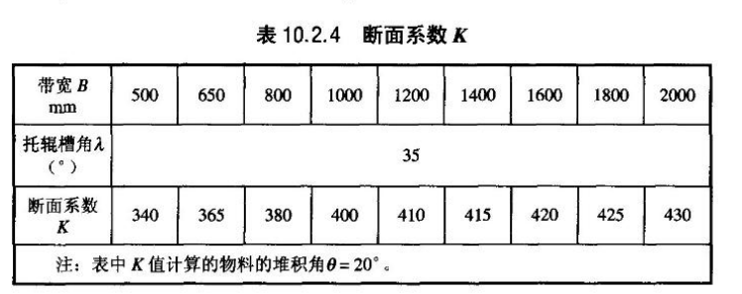
输出计算结果 | 〔4〕 | 上料系统出力—计算 | Qsl | t/h | Bj*150/100 | 46.75 | 40.07
设定值（操作者根据计算结果选定） | 〔5〕 | 上料系统出力—选定 | Q | t/h |  | 50
设定值（给出推荐值，操作者手动输入） | 〔6〕 | 皮带宽度 | B | mm | 推荐值为800、1000、1200、1400 | 1400
设定值（给出推荐值，操作者手动输入） | 〔7〕 | 断面系数 | K |  | 选取 | 415
设定值（给出推荐值，操作者手动输入） | 〔8〕 | 皮带速度 | V | m/s | 推荐值为1.0、1.25、1.6，原始设定值取1.25 | 1.6
设定值（给出推荐值，操作者手动输入） | 〔9〕 | 物料松散密度 | p | t/m³ | 推荐值取0.04~0.1，在无资料情况下，原始设定值取0.04 | 0.04
输出计算结果 | 〔10〕 | 皮带最大输送能力 | Qmax | t/h | K*B*B*v*p/1000/1000 | 52
 | 上料系统工艺流程：干料棚尾部料仓地下受料斗→尾部料仓双螺旋给料机→皮带输送机→炉前料仓→炉前料仓双螺旋给料机
 | 7、炉前料仓有效容积
 | 〔1〕 | 名称 | 符号 | 单位 | 计算公式 | 结果-设计 | 结果-校核
输入值（调用锅炉计算结果） | 〔2〕 | 锅炉额定燃料耗量 | Bj | t/h |  | 31.17 | 26.71
默认设定值 | 〔3〕 | 消耗小时数 | Tlq | h | 取0.5 | 0.50 | 0.50
默认设定值 | 〔4〕 | 料仓数量 | Nlq | - | 每台锅炉设置2个炉前料仓；取2 | 2 | 2
计算值 | 〔5〕 | 总有效容积 | Vlq | m³ | Bj*Tlq/p | 390 | 334
输出计算结果 | 〔6〕 | 单个料仓有效容积-计算 | Vdlq | m³ | Vlq/Nlq | 195 | 167
设定值（操作者根据计算结果选定） | 〔7〕 | 单个料仓有效容积-选定 | V | m³ |  | 200 | 170
输出计算结果 | 〔8〕 | 反推消耗小时数 | T | h | V*p*Nlq/Bj | 0.51 | 0.55
 | 8、炉前螺旋给料机出力
 | 〔1〕 | 名称 | 符号 | 单位 | 计算公式 | 结果-设计 | 结果-校核
输入值（调用锅炉计算结果） | 〔2〕 | 锅炉额定燃料耗量 | Bj | t/h |  | 31.17 | 26.71
默认设定值 | 〔3〕 | 双螺旋给料机组数 | Ngl | - | 65t/h及以下：宜取2；65t/h以上：宜取4 | 4 | 4
默认设定值 | 〔4〕 | 富裕量 | k | % | 取150% | 150.00 | 150.00
输出计算结果 | 〔5〕 | 双螺旋给料机总出力 | Qgl | t/h | Bj*k/100 | 46.75 | 40.07
输出计算结果 | 〔6〕 | 单组双螺旋给料机出力 | Qdgl | t/h | Qgl/Ngl | 11.69 | 10.02

锅炉辅机
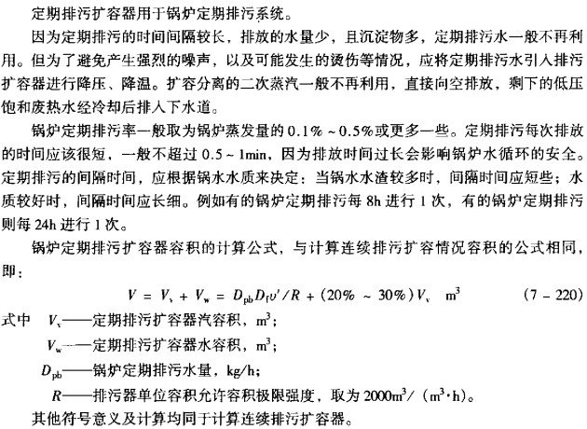
 | 海拔大气压换算 |  |  |  |  |  |  |  |  | 1、定期排污扩容器
输入值 | 1 | 海拔 | m | A | 见需求调研表 | 2690 |  |  |  |  | 符号 | 单位 | 说明 | 计算公式 | 结果
输出计算结果 | 2 | 大气压 | pa | P |  | 72920.371483 |  |  | 输入值（调用锅炉计算结果） | 〔1〕 | 锅炉蒸发量 | Dgr | t/h | 数据输入 | 130.0
 |  |  |  |  |  |  |  |  | 设定值（给出推荐值，操作者手动输入） | 〔2〕 | 排放时间 | t | min | 一班一次，2-3次，一次0.5-1min；推荐值为0.5-1min，原始设定值取1min | 1
 | 1、工况--标况 |  |  |  |  | 一次风 | 二次风 | 烟 | 设定值（给出推荐值，操作者手动输入） | 〔3〕 | 定期排污率 | η | / | 推荐值为0.1%-0.5%，原始设定值取0.1% | 0.1%
默认设定值 | 〔1〕 | 工况温度 | ℃ | t |  | 20 | 20 | 20 | 计算值 | 〔4〕 | 定期排污水量 | Dpb | kg/h | Dgr*1000*t*60*η | 130.00
输入值（调用锅炉计算结果） | 〔2〕 | 工况流量 | m³/h | qv |  | 71506.671 | 71506.671 | 290354.894 | 输入值（调用锅炉计算结果） | 〔5〕 | 汽包压力 | P | MPa |  | 10.79
输入值（调用锅炉计算结果） | 〔3〕 | 当地大气压 | pa | p |  | 86755 | 86755 | 86755 | 输入值（调用锅炉计算结果） | 〔6〕 | 汽包压力下的饱和水焓 | hd | kj/kg | 汽包压力 | 1441.54
默认设定值 | 〔4〕 | 标况温度 | ℃ | t0 |  | 0 | 0 | 0 | 设定值（给出推荐值，操作者手动输入） | 〔7〕 | 排污扩容器工作压力 |  |  | 扩容器压力推荐选0.15MPa(a)/0.45，原始设定值取0.15 | 0.15
默认设定值 | 〔5〕 | 标况压力 | pa | p0 |  | 101325 | 101325 | 101325 | 计算值 | 〔8〕 | 扩容器压力下饱和水焓 | hs | kj/kg |  | 467.08
输出计算结果 | 〔6〕 | 标况流量 | Nm³/h | qv0 | qv0=qv*(p/p0)*((t0+273)/(t+273)) | 57045 | 57045 | 231634 | 计算值 | 〔9〕 | 扩容器压力下汽化潜热 | r | kj/kg | 查表（饱和汽焓-饱和水焓） | 2226.03
 | 2、标况--工况 |  |  |  |  | 一次风 | 二次风 | 烟 | 设定值（给出推荐值，操作者手动输入） | 〔10〕 | 扩容器单位容积允许极限强度 | R | m3/（m3/kg） | 推荐值为800~1000，原始设定值取2000 | 2000.00
默认设定值 | 〔1〕 | 标况温度 | ℃ | t0 |  | 0 | 0 | 0 | 输出计算结果 | 〔11〕 | 排污扩容容积 | Vv | m³ | 1.3~1.5的富裕系数 | 2.22
默认设定值 | 〔2〕 | 标况压力 | pa | p0 |  | 101325 | 101325 | 101325 | 选型结果 | 〔16〕 | 选取 | 考虑紧急放水后：DP-7.5
输入值（调用锅炉计算结果） | 〔3〕 | 标况流量 | Nm³/h | qv0 |  | 57045.250 | 57045.250 | 164091.065 |  | 2、连续排污扩容器
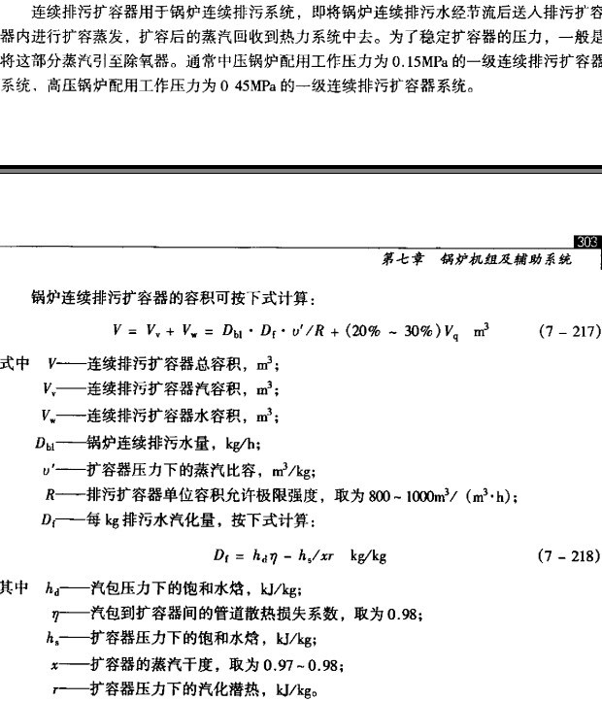
默认设定值 | 〔4〕 | 工况温度 | ℃ | t |  | 20 | 20 | 160.00 |  |  | 符号 | 单位 | 说明 | 计算公式 | 结果
输入值（调用锅炉计算结果） | 〔5〕 | 当地大气压 | pa | p |  | 86755 | 86755 | 86755 | 输入值（调用锅炉计算结果） | 〔1〕 | 锅炉蒸发量 | Dgr | t/h | 数据输入 | 130.0
输出计算结果 | 〔6〕 | 工况流量 | m³/h | qv | qv=qv0*(p0/p)*((t+273)/(t0+273)) | 71507 | 71507 | 303971 | 设定值（给出推荐值，操作者手动输入） | 〔2〕 | 连续排污率 | η | / | 推荐值为1%-2%，原始设定值取2% | 2.0%
 | 3、一次风机计算 |  |  |  |  |  |  |  | 计算值 | 〔3〕 | 连续排污水量 | Dpb | kg/h | D0*1000*η | 2600.00
 | 〔1〕 | 名称 | 符号 | 单位 | 计算公式 | 结果 |  |  | 输入值（调用锅炉计算结果） | 〔4〕 | 汽包压力 | P | MPa |  | 10.79
默认设定值 | 〔2〕 | 空气温度 | t | ℃ | 设计值 | 20 |  |  | 输入值（调用锅炉计算结果） | 〔5〕 | 汽包压力下的饱和水焓 | hd | kj/kg | 汽包压力 | 1441.54
设定值（给出推荐值，操作者手动输入） | 〔3〕 | 锅炉本体阻力 | pg | pa | 是否海拔修正,原始设定值为7500 | 7500 |  |  | 设定值（给出推荐值，操作者手动输入） | 〔6〕 | 排污扩容器工作压力 |  |  | 扩容器压力推荐选取0.15MPa(a)/0.45/1.0，原始设定值取1.0 | 1.00
设定值（给出推荐值，操作者手动输入） | 〔4〕 | 风道阻力 | py | pa | 大气压未修正,原始设定值为1500 | 1500 |  |  | 计算值 | 〔7〕 | 扩容器压力下饱和水焓 | hs | kj/kg |  | 762.68
输入值（调用锅炉计算结果） | 〔5〕 | 当地大气压 | p0 | pa |  | 86755 |  |  | 计算值 | 〔8〕 | 扩容器压力下蒸汽比容 | υ | m3/kg | 查表 | 0.19
计算值 | 〔6〕 | 烟风流量（工况） | q | m³/h | 50:50时 1.1倍 | 78657 |  |  | 计算值 | 〔9〕 | 扩容器压力下汽化潜热 | r | kj/kg | 查表（饱和汽焓-饱和水焓） | 2014.44
默认设定值 | 〔7〕 | 铭牌介质温度 | t1 | ℃ | 常规20℃ | 20 |  |  | 设定值（给出推荐值，操作者手动输入） | 〔10〕 | 扩容器蒸汽干度 | X |  | 推荐值为0.97~0.98，原始设定值取0.97 | 0.97
计算值 | 〔8〕 | 风机全压 | p1 | pa | p1=p*(101325/p0)*((t+273)/(t1+273)) | 9380.3 |  |  | 设定值（给出推荐值，操作者手动输入） | 〔11〕 | 扩容器单位容积润许极限强度 | R | m3/（m3/kg） | 推荐值为800~1000，原始设定值取800 | 800.00
输出计算结果 | 〔9〕 | 风机选用全压 | p2 |  | 压头裕量≥20%，取20% | 11256.3 |  |  | 计算值 | 〔12〕 | 排污水汽化量 | Df | kg/kg | (hd*η-hs)/xr | 2274.52
输出计算结果 | 〔10〕 | 风机选用流量 | q2 | m³/h | 风量裕量≥20%，取30% | 102255 | 28.404038627 |  | 输出计算结果 | 〔13〕 | 排污扩容汽容积 | Vv | m³ | 1.2的富裕系数，水容积为汽容积的1/4 | 0.83
设定值（给出推荐值，操作者手动输入） | 〔11〕 | 风机效率 | η1 |  | 原始设定值取0.75 | 0.75 |  |  | 选型结果 | 〔14〕 | 选取 | LP-3.5/LP-1.5
设定值（给出推荐值，操作者手动输入） | 〔12〕 | 电动机效率 | ηd |  | 原始设定值取0.95 | 0.95
输出计算结果 | 〔13〕 | 风机轴功率 | P' | kw | P'=p2*q2/η | 426
默认设定值 | 〔14〕 | 电机安全裕量 | K |  |  | 1.1 | 选型结果
输出计算结果 | 〔15〕 | 电机功率 | P | kw | P=K*P'/ηd | 494 | 560KW，10KV
 | 4、二次风机计算
 | 〔1〕 | 名称 | 符号 | 单位 | 计算公式 | 结果
默认设定值 | 〔2〕 | 空气温度 | t | ℃ | 设计值 | 20
设定值（给出推荐值，操作者手动输入） | 〔3〕 | 锅炉本体阻力 | pg | pa | 是否海拔修正,原始设定值为5500 | 5500
设定值（给出推荐值，操作者手动输入） | 〔4〕 | 风道阻力 | py | pa | 大气压未修正,原始设定值为1500 | 1500
输入值（调用锅炉计算结果） | 〔5〕 | 当地大气压 | p0 | pa |  | 86755
输入值（调用计算结果） | 〔6〕 | 烟风流量（工况） | q | m³/h |  | 71507
默认设定值 | 〔7〕 | 铭牌介质温度 | t1 | ℃ | 常规20℃ | 20
计算值 | 〔8〕 | 风机全压 | p1 | pa | p1=p*(101325/p0) | 7251.9
输出计算结果 | 〔9〕 | 风机选用全压 | p2 |  | 压头裕量≥20%，取20% | 8702.3
输出计算结果 | 〔10〕 | 风机选用流量 | q2 | m³/h | 风量裕量≥10%，取30% | 92959 | 25.821853297
设定值（给出推荐值，操作者手动输入） | 〔11〕 | 风机效率 | η1 |  | 原始设定值取0.85 | 0.85
设定值（给出推荐值，操作者手动输入） | 〔12〕 | 电动机效率 | ηd |  | 原始设定值取0.95 | 0.95
输出计算结果 | 〔13〕 | 风机轴功率 | P' | kw | P'=p2*q2/η | 264
默认设定值 | 〔14〕 | 电机安全裕量 | K |  |  | 1.1 | 选型结果
输出计算结果 | 〔15〕 | 电机功率 | P | kw | P=K*P'/ηd | 306 | 355KW，10KV
 | 5、引风机计算
 | 〔1〕 | 名称 | 符号 | 单位 | 计算公式 | 结果
输入值（调用默认设定值） | 〔2〕 | 烟气温度 | t | ℃ | 设计值 | 160.00
设定值（给出推荐值，操作者手动输入） | 〔3〕 | 锅炉本体烟气阻力 | pg | pa | 是否海拔修正,原始设定值为2480 | 2480
设定值（给出推荐值，操作者手动输入） | 〔4〕 | 脱硝 | pn | pa | 大气压未修正,原始设定值为600 | 600
设定值（给出推荐值，操作者手动输入） | 〔5〕 | 除尘器 | pc | Pa | 大气压未修正,原始设定值为1200 | 1200
设定值（给出推荐值，操作者手动输入） | 〔6〕 | 风道阻力 | py | pa | 大气压未修正,原始设定值为500 | 500
设定值（给出推荐值，操作者手动输入） | 〔7〕 | 风机后脱硫塔及烟囱烟道阻力 | ph | pa | 大气压未修正,原始设定值为3000 | 3000
输入值（调用锅炉计算结果） | 〔8〕 | 当地大气压 | p0 | pa |  | 86755
计算值 | 〔9〕 | 烟风流量（工况） | q | m³/h |  | 151986
默认设定值 | 〔10〕 | 铭牌介质温度 | t1 | ℃ | 常规250℃ | 250.00
计算值 | 〔11〕 | 风机全压 | p1 | pa | p1=p*(101325/p0)*((t+273)/(t1+273)) | 8670.1
输出计算结果 | 〔12〕 | 风机选用全压 | p2 |  | 压头裕量≥20%，取20% | 10404.1
输出计算结果 | 〔13〕 | 风机选用流量 | q2 | m³/h | 风量裕量≥10%，取10% | 167184
设定值（给出推荐值，操作者手动输入） | 〔14〕 | 风机效率 | η1 |  | 原始设定值取0.85 | 0.85
设定值（给出推荐值，操作者手动输入） | 〔15〕 | 电动机效率 | ηd |  | 原始设定值取0.95 | 0.95
输出计算结果 | 〔16〕 | 风机轴功率 | P' | kw | P'=p2*q2/η | 568
默认设定值 | 〔17〕 | 电机安全裕量 | K |  |  | 1.1 | 选型结果
输出计算结果 | 〔18〕 | 电机功率 | P | kw | P=K*P'/ηd | 658 | 900KW，10KV
 | 6、返料风机计算
 | 〔1〕 | 名称 | 符号 | 单位 | 计算公式 | 结果
默认设定值 | 〔2〕 | 空气温度 | t | ℃ | 设计值 | 20
设定值（给出推荐值，操作者手动输入） | 〔3〕 | 风压 | pg | pa | 锅炉厂资料，原始设定值取25000 | 25000
设定值（给出推荐值，操作者手动输入） | 〔4〕 | 管道阻力 | pz | pa | 原始设定值取500 | 500
输入值（调用锅炉计算结果） | 〔5〕 | 当地大气压 | p0 | pa |  | 86755
设定值（给出推荐值，操作者手动输入） | 〔6〕 | 烟风流量（工况） | q | m³/h | 原始设定值取950 | 950
默认设定值 | 〔7〕 | 铭牌介质温度 | t1 | ℃ | 常规20℃ | 20
计算值 | 〔8〕 | 风机全压 | p1 | pa | p1=p*(101325/p0)*((t+273)/(t1+273)) | 25584.0
输出计算结果 | 〔9〕 | 风机选用全压 | p2 |  | 压头裕量≥20%，取20% | 30700.8
输出计算结果 | 〔10〕 | 风机选用流量 | q2 | m³/h | 风量裕量≥20%，取30% | 1235
设定值（给出推荐值，操作者手动输入） | 〔11〕 | 风机效率 | η1 |  |  | 0.75
设定值（给出推荐值，操作者手动输入） | 〔12〕 | 电动机效率 | ηd |  |  | 0.95
输出计算结果 | 〔13〕 | 风机轴功率 | P' | kw | P'=p2*q2/η | 14
默认设定值 | 〔14〕 | 电机安全裕量 | K |  |  | 1.1 | 选型结果
输出计算结果 | 〔15〕 | 电机功率 | P | kw | P=K*P'/ηd | 16 | 22KW，380V

Sheet3
